关系图
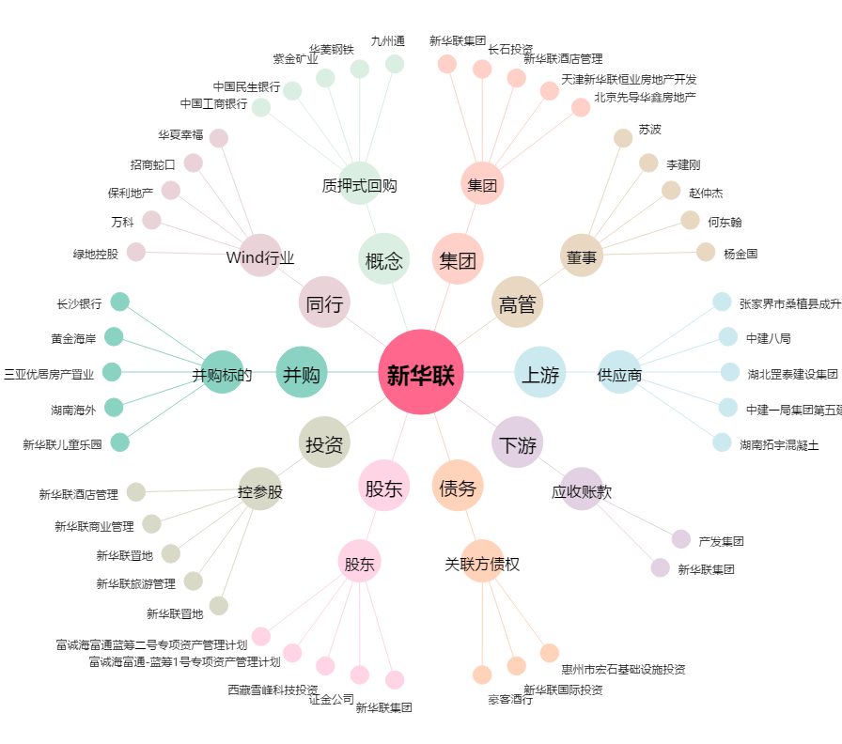
新华联[000620.SZ] - 关系概览图

